Cotización
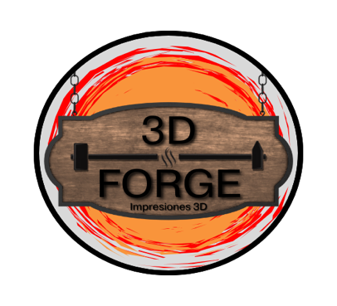
 |  | COTIZACIÓN
 |  | Nº. | 3
 |  | Fecha: | 28 de Enero de 2026

CLIENTE |  |  | EMPRESA
Ortoc S.A |  |  | Panama 3D Forge
Empresa |  |  | Guillermo Arturo Lezcano
San Francisco, Calle 67, Edificio Blue Business Center, Piso 6 |  |  | Tel: 6429-1461
Ciudad de Panamá |  |  | PH City Towers, Torre A
Tel: 6106-3712 |  |  | Río Abajo, Panamá
RUC: 598845-1-451389 DV 61

Descripción | Precio Unit. | Cantidad | Total
Servicio de impresión 3D | $3.50 | 6 | $21.00
 |  |  | $0.00
 |  |  | $0.00
 |  |  | $0.00
 |  |  | $0.00
 |  |  | $0.00
 |  |  | $0.00
 |  |  | $0.00
 |  |  | $0.00
 |  |  | $0.00

 |  | TOTAL | $21.00

MÉTODOS DE PAGO
Transferencia Bancaria
Banco General - Cuenta de Ahorros
No. 0442170436490
A nombre de: Guillermo Arturo Lezcano González

Yappy
Número: 6674-5067
A nombre de: Guillermo Lezcano

Servicios: Impresión 3D | Diseño 3D | Post-Procesado | Asesoría de Proyectos

